使用口令版
在有git账号的前提下
1.网页端确认远程仓库（没有指定仓库时需要创建）
2.设置用户名与邮箱
3.克隆远程仓库
4.确认克隆成功，在指定地点确认克隆文件是否存在
5.将克隆好的文件使用VSCode打开
6.对克隆下来的文件进行操作
7.将操作好的文件进行添加
8.将添加的文件提交
9.将提交的文件上传至远程仓库

1.网页端确认远程仓库（没有指定仓库时需要创建），今天使用的是已经创建好的远程仓库vs
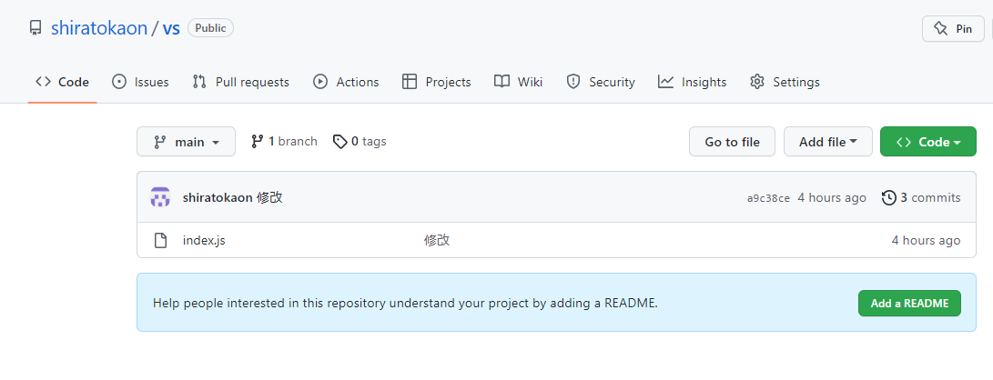

2.设置用户名与邮箱
在桌面任意为止邮件选择Git Bash Here打开
输入以下口令
git config --global user.name'用户名'
git config --global user.email '邮箱'

3.克隆远程仓库
输入以下口令
git clone '远程仓库地址'

4.确认克隆成功，在指定地点确认克隆文件是否存在
因为是在桌面邮件操作的所以被克隆在桌面上了

5.将克隆好的文件使用VSCode打开
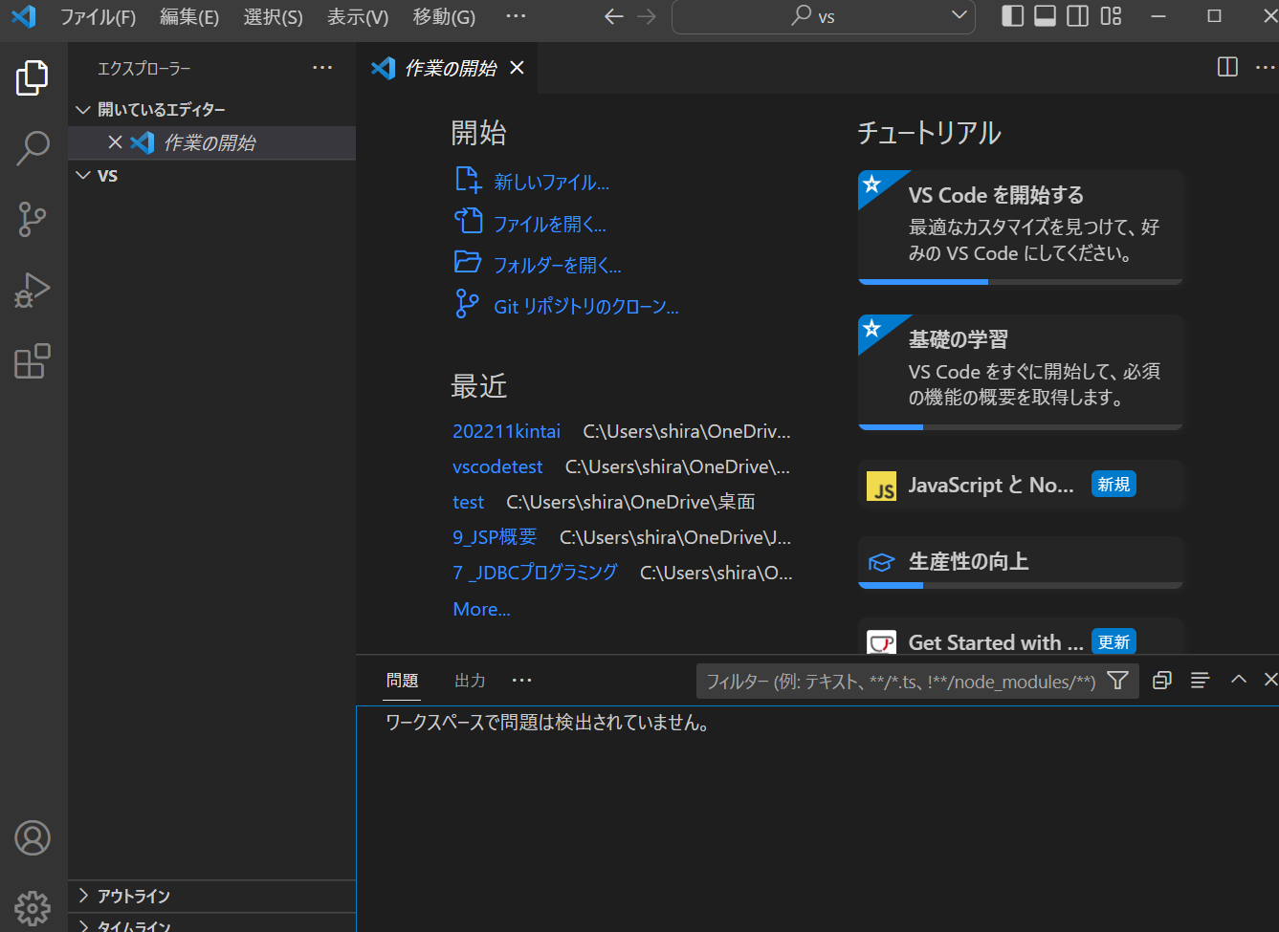

6.对克隆下来的文件进行操作，以添加文件为例（操作文件中的内容也是同理）
在VsCode中添加一个js文件
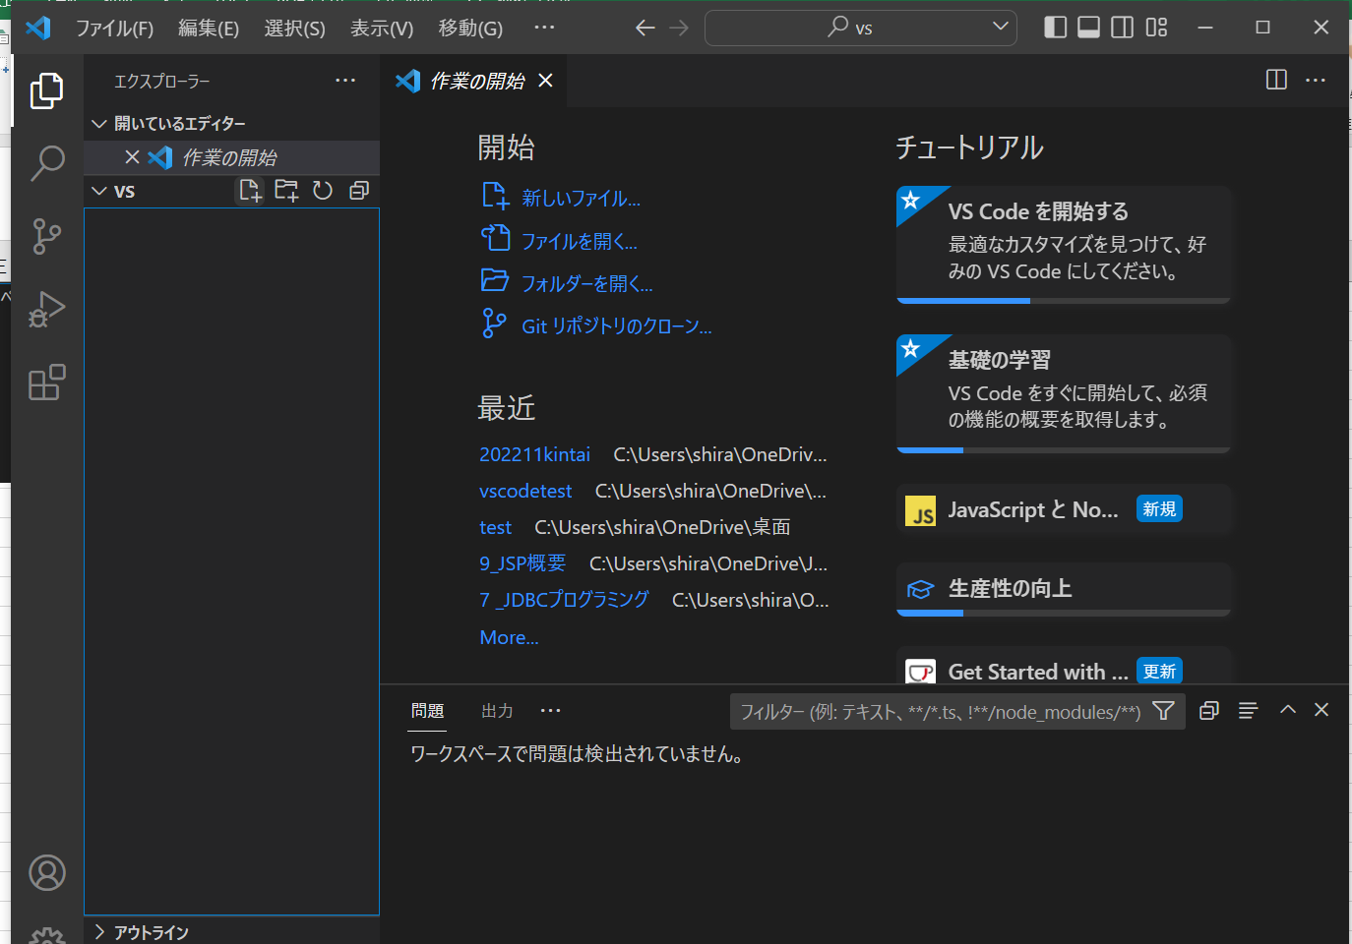

7.将操作好的文件进行添加
首先确认操作路径是否在桌面的VS文件路径下
这里由于初始路径在桌面下所以使用cd口令进行移动

移动后执行以下口令添加
git add xxx

8.将添加的文件提交
执行以下口令添加
git commit -m 'xxx'

-m后必须备注信息

9.将提交的文件上传至远程仓库
执行以下口令添加
git push

最后在远程仓库确认上传文件是否存在
、

VSCode操作版
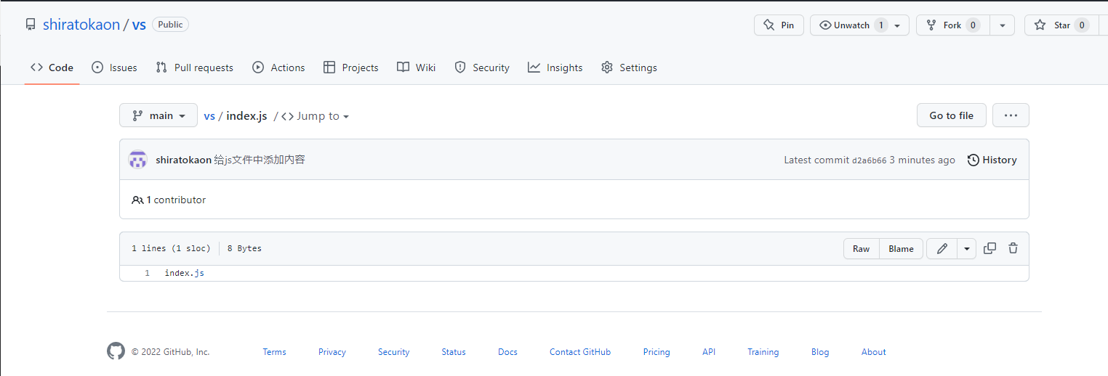
1.选择下方直接在git上查找仓库、
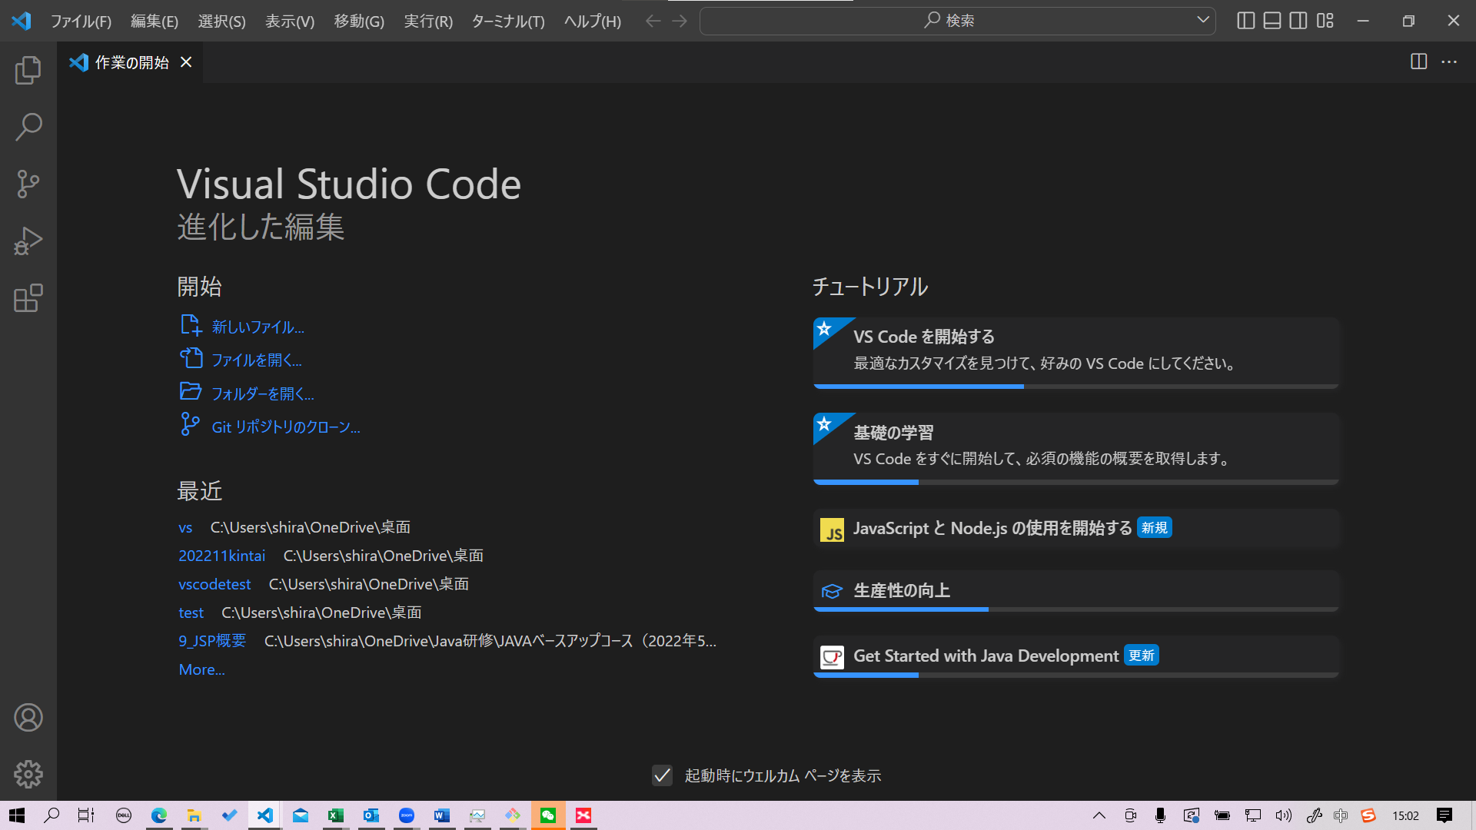

稍等两三秒自动显示git中有的仓库

选择自己想要操作的仓库
选择克隆到的保存场所（图片省略），克隆结束后打开

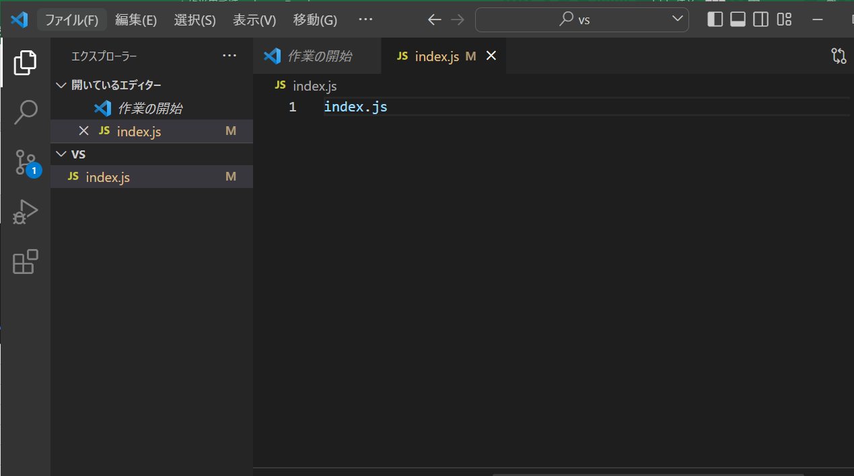
对克隆的文件进行操作
这里更新既有文件的内容为例
在index.js中添加了index.js的语句，保存后分支中会显示更改的数量点击进入

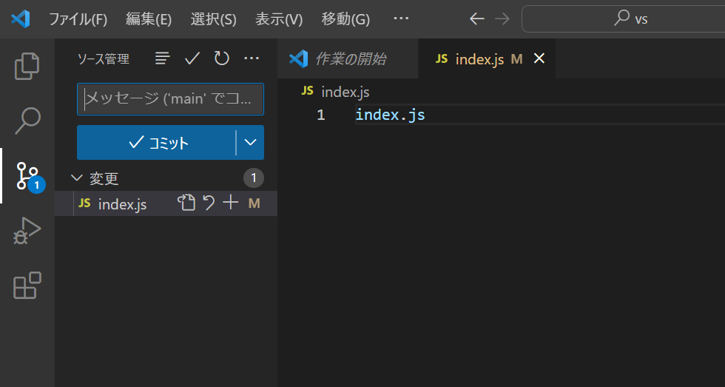

点击＋将变更文件放入变更区域
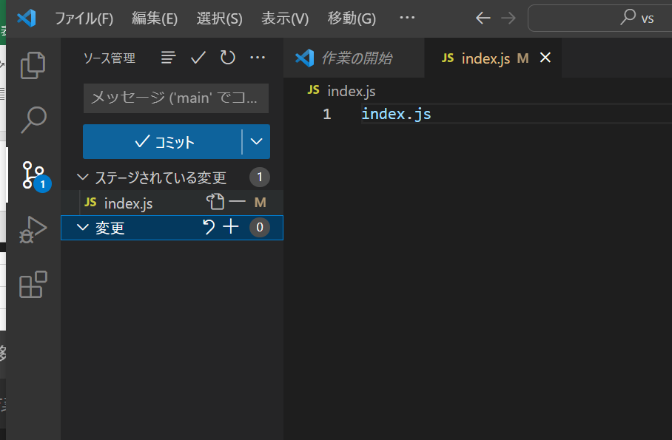

在备注中填写备注信息点击提交
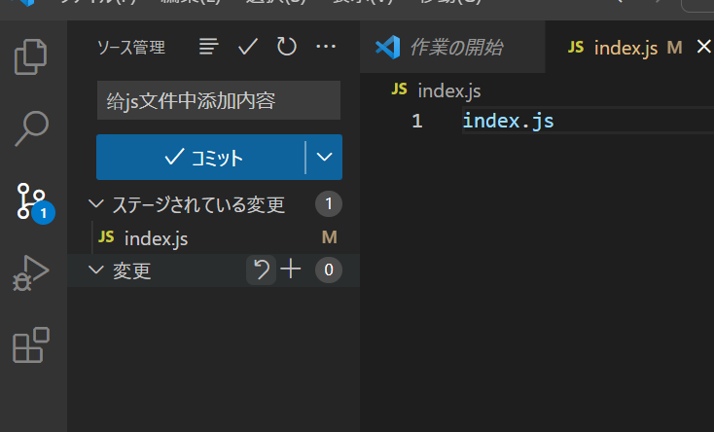

点击下方，将提交的文件进行推送
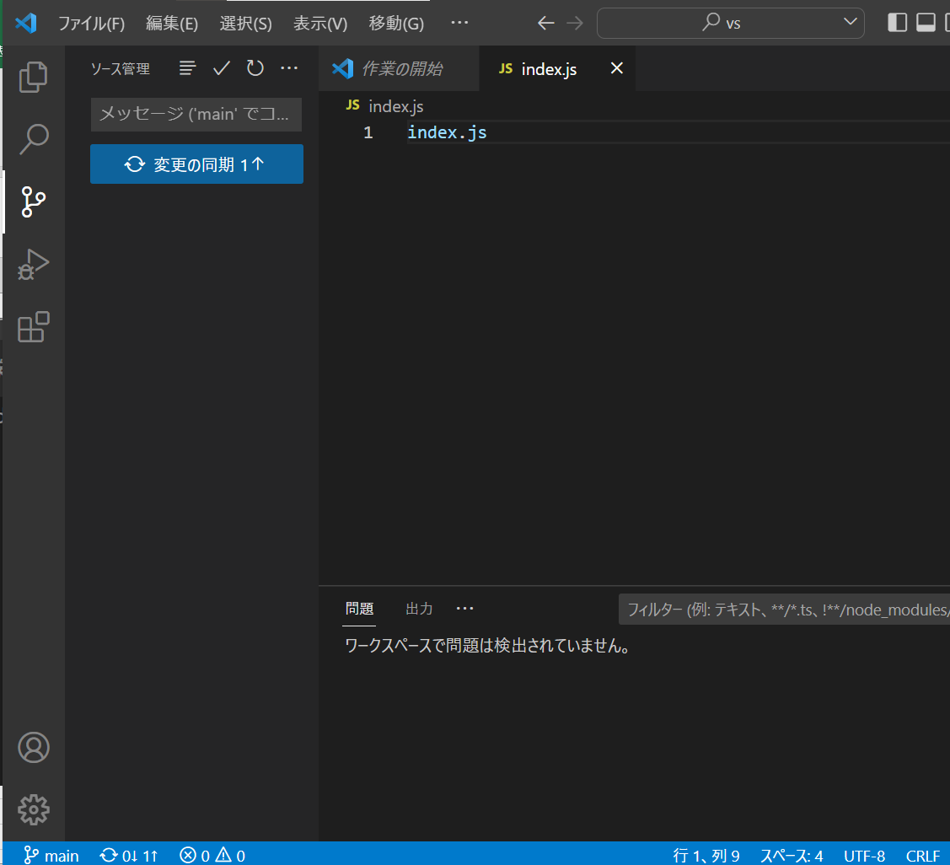

回到远程仓库确认

